2.サンプルプログラムを実行する
FXCM API に慣れる

1、API User Guide 「C:\Program Files\Candleworks\ForexConnectAPIx64\doc\chm\ForexConnectAPINET.chm」を開くと、以下のようなヘルプアプリが表示されます。
APIのヘルプはこういう形態になっている事が多いです。 「Getting Started」章あたりから徐々に慣れていきましょう。

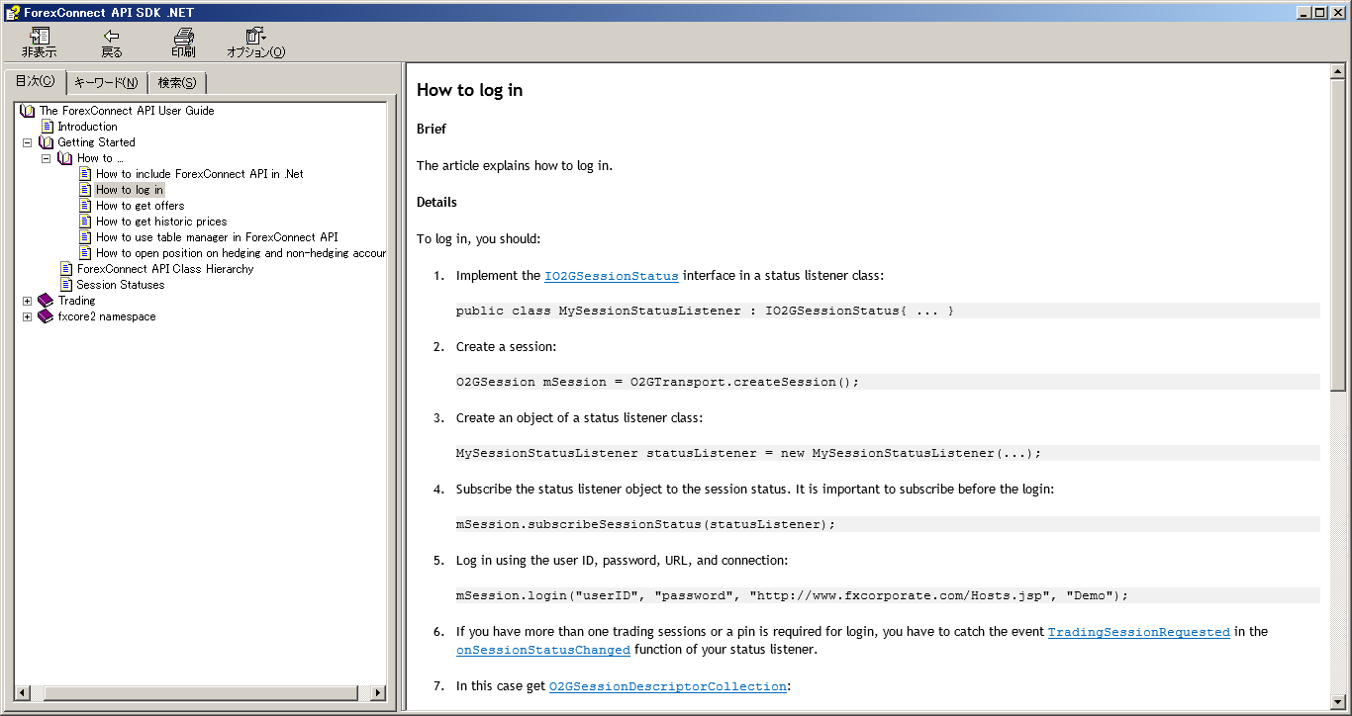

2、ヘルプの雰囲気に慣れたら、次は FXCM API のサンプルプログラムに慣れましょう。
以下のファイルを Visual Studio ソリューション で開きます。

 | C:\Program Files\Candleworks\ForexConnectAPIx64\samples\cs\dotnet40\samples.sln

3、Visual Studio 2013 を使っていると、ソリューションのアップデート画面が表示されます。そのまま「OK」をクリック。

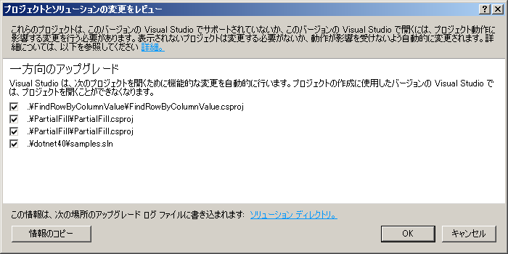

4、ソリューションをリビルドし、エラーが発生しないことを確認。

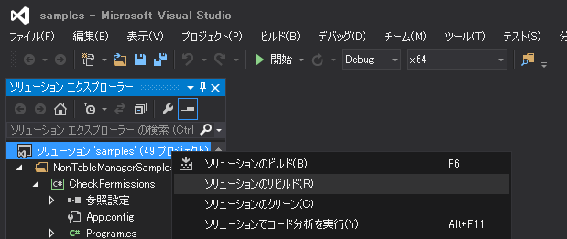

5、「Login」プロジェクトがあるので、最初にここから攻略します。
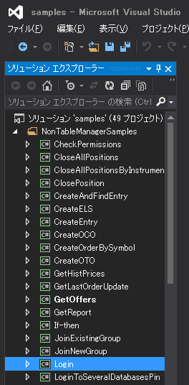

6、App.config を開き、{LOGIN} {PASSWORD} それぞれに、デモ口座のIDとパスワードを入力し、プログラムからログインできる事を確認します。

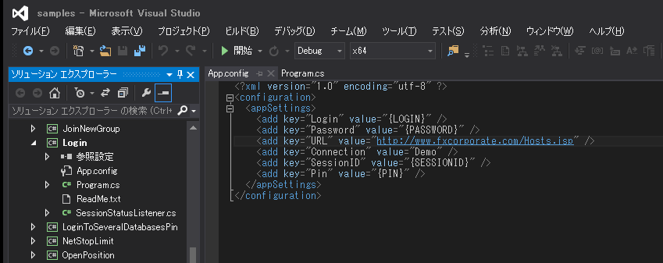

 | session.login()メソッドでログインしています。
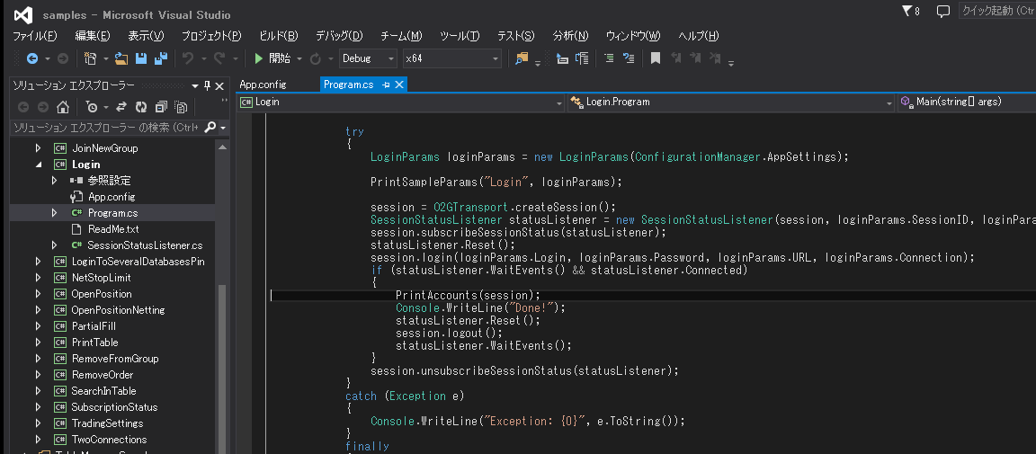

この要領で、プログラムトレードで必要となる基本機能や、トレード理論上必要になる値の取得方法を、ヘルプ（ForexConnectAPINET.chm）で調べ、サンプルプログラムで使い慣れて行きます。

「FXプログラムトレード事初め」に戻る

